3 印刷
印刷画面 |  |  |  |  |  | 印刷内容のイメージ
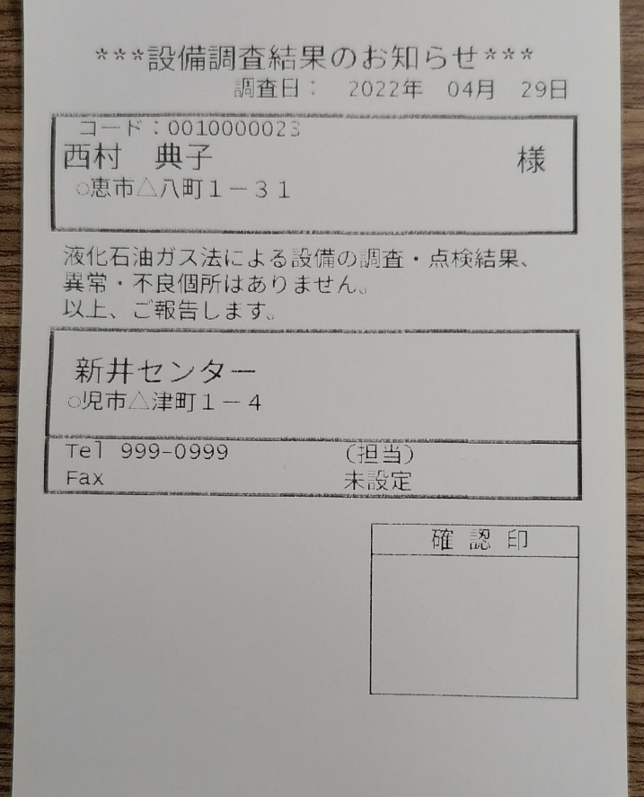

 |  |  | 印刷

処理の説明
No. | 項目名 | 種類 |  | イベント | 処理内容 |  | 備考
1 | 印刷 | ボタン |  | クリック | 印刷内容のイメージの通りに印刷する。

